Munka1
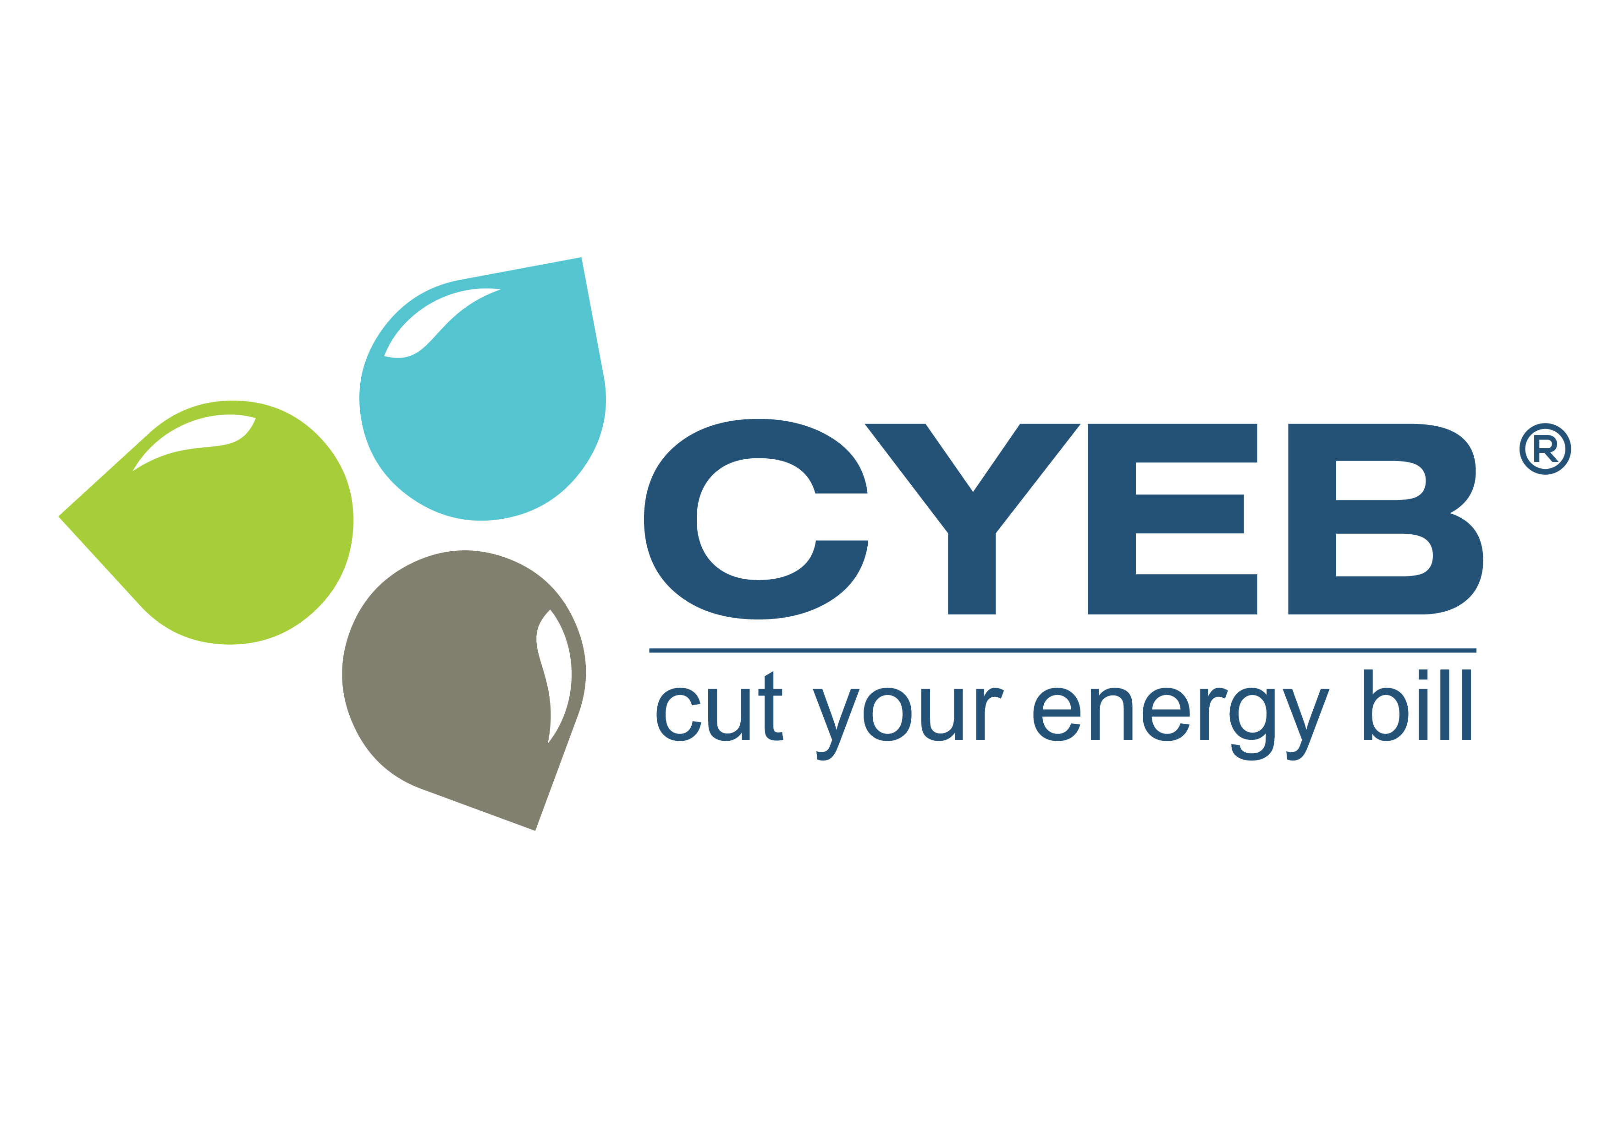
 |  |  |  |  |  |  |  |  | CYEB Energiamegoldások Kft.
 |  |  |  |  |  |  |  |  | CYEB Energiakereskedő Kft.
 |  |  |  |  |  |  |  |  | 2000 Szentendre, Dobogókői út 1.
 |  |  |  |  |  |  |  |  | Tel.: +36 (21) 200 CYEB; +36 (21) 200 2932
 |  |  |  |  |  |  |  |  | Fax: +36 (26) 200 293; +36 (26) 303 755
 |  |  |  |  |  |  |  |  | email: ekr@cyeb.hu; ekr@cyeb.eu
 |  |  |  |  |  |  |  |  | web site: www.cyeb.hu; www.cyeb.eu

ENERGIAHATÉKONYSÁGI FELMÉRÉS

Cég neve:
Adószáma:
Telephely címe:
Dátum:

A legutolsó energiaveszteség-feltárás (energetikai audit) zárójelentése elérhető?

- szakreferensi jelentés a honlapról letölthető? |  |  |  |  | IGEN, az url: ………………………………………………………………..…………………….
 |  |  |  |  | NEM, a file csatolva
 |  |  |  |  | Egyéb felmérés ha készült: ……………………………………………………………….

A legutolsó energiaveszteség-feltárás (energetikai audit) zárójelentése ha NEM elérhető, vagy nem tartalmazza, akkor további adatokat kérjük adjon meg!
( Ha a CYEB Energiakereskedő Kft. biztosítja/biztosította a villamosenergia vagy földgáz ellátást két lezárt éven keresztül, akkor ezen adatokat nem kell megadni. )

A földgáz és villamosenergia felhasználás havi bontásban.
Ha a pandémiás (COVID19) leállások miatt 2020 nem releváns, kérjük a 2019-es év adatait megadni:
Év: | 20…………
 | 1900-01-01 | 1900-02-01 | 1900-03-03 | 1900-04-03 | 1900-05-04 | 1900-06-04 | 1900-07-05 | 1900-08-05 | 1900-09-05 | 1900-10-06 | 1900-11-06 | 1900-12-07
Villamosenergia (MWh)
Földgáz (Nm3)

Önök szerint jelentős energiafelhasználási terület? *
Külső világítás |  | igen | nem
Belső világítás |  | igen | nem
IT |  | igen | nem
Öntözés |  | igen | nem
Központi komfort hűtés |  | igen | nem
Egyedi (ablak klímák) |  | igen | nem
Technológiai melegítés |  | igen | nem
Hőszivattyús fűtés/hűtés |  | igen | nem
Technológiai hűtés (hűtőkompresszor) |  | igen | nem
Technológiai hűtés (hőszivattyú) |  | igen | nem
Sűrített levegő |  | igen | nem
Gyártás1:………………………………………… |  | igen | nem
Gyártás2:………………………………………… |  | igen | nem
Gyártás3:………………………………………… |  | igen | nem
Gyártás4:………………………………………… |  | igen | nem
Gyártás5:………………………………………… |  | igen | nem

* a megfelelő választ kérjük bekarikázni!

